상품제안서
베이스어스 무선 5.4 블루투스 헤드셋 노이즈캔슬링 H1s | 상품코드: S43889

 |  |  |  |  |  |  | 02-713-8555 | www.synergygift.co.kr
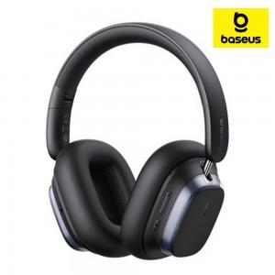 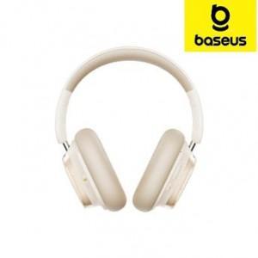

【상세/제작정보】

【인쇄/포장옵션】 | 풀칼라 / 포장지포장

【공급단가】 | 수량 | 10~ | 50~ | 100~ | 300~ | 500~
*VAT별도 | 단가 | 52,000원 | 49,200원 | 46,800원 | 45,600원 | 44,800원

【상품 URL】 | https://www.synergygift.co.kr:443/src/goods_detail.php?gdno=43889

